列表
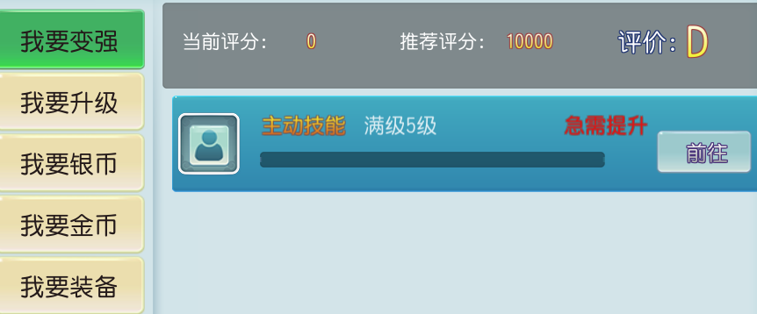
int@key | int | string | string | string | int@default | string@default | int@default | list<string> |  | 打开表 | promote | 需求 | viewdefine
type_id | type | icon | name | des | opentype | open_id | openid | go |  | 打开表 | open
类型编号 | 类型 | 图片id | 获得途径名字 | 描述 | 打开类型（1、寻人 2、跳转 3、任务(任务类型) 4、UI） | 系统开放id | 打开类型id | 跳转ui
1001 | 1 | h7_fengyaotu | 主动技能 |  | 4 | SKILL_ZD |  | 技能,主动技能 | 0
1002 | 1 | h7_fengyaotu | 被动技能 |  | 4 | SKILL_BD |  | 技能,被动技能 | 0
1003 | 1 | h7_fengyaotu | 修炼技能 |  | 4 | XIU_LIAN_SYS |  | 技能,修炼技能 | 0
1004 | 1 | h7_fengyaotu | 帮派技能 |  | 4 | ORG_SKILL |  | 技能,帮派技能 | 0
1005 | 1 | h7_xiliantu | 装备升级 |  | 4 | EQUIP_DZ |  | 打造,打造 | 0
1006 | 1 | h7_qianghuatu | 装备强化 |  | 4 | EQUIP_QH |  | 打造,强化 | 0
1007 | 1 | h7_xiliantu | 装备附魂 |  | 4 | EQUIP_FH |  | 打造,附魂 | 0
1008 | 1 | h7_huobantu | 伙伴培养 |  | 4 | PARTNER_SYS |  | 伙伴,进阶 | 0
1009 | 1 | h7_huobantu | 宠物培养 |  | 4 | SUMMON_SYS |  | 宠物属性,属性 | 0
1010 | 1 | h7_huobantu | 坐骑升级 | 暂缺 | 4 | RIDE_SYS |  | 坐骑,升级 | 0 |  |  | 4 | 师门任务
1011 | 1 | h7_xiangqiantu | 徽章升级 | 0 | 4 | BADGE | 0 | 徽章 | 0 |  |  | 5 | 抓鬼任务
2001 | 2 | h7_shimen_tu | 师门任务 | 每天20次师门任务可获得大量金币奖励 | 3 | SHIMEN | 4 |  | 1001 |  |  | 6 | 异宝收集
2002 | 2 | h7_zhuaguitu | 抓鬼任务 | 每天120次抓鬼任务可获得丰厚的经验奖励 | 3 | ZHUAGUI | 5 |  | 1004
2003 | 2 | h7_fengyaotu | 野外封妖 | 野外封妖每天可获得一定的经验奖励 | 4 | FENGYAO |  | 日程 | 1003
2004 | 2 | h7_zhuaguitu | 挂机 | 野外挂机可获得一定的经验奖励 | 4 | HANG |  | 挂机 | 0 |  |  | id | 最大次数 | 活跃/次 | 最大活跃 | 名称 | 标志
2005 | 2 | h7_renwulian | 任务链 | 完成任务链可获得大量的经验奖励 | 1 | TASKCHAIN | 5201 |  | 0 |  |  | 1001 | 20 | 1 | 20 | 师门任务 | shimen
3001 | 3 | h7_fengyaotu | 帮派技能 | 使用辅助技能生产卖出可获得大量货币 | 4 | ORG_SKILL |  | 技能,帮派技能 | 0 |  |  | 1002 | 0 | 0 | 0 | 野外暗雷 | trapmine
3002 | 3 | h7_fengyaotu | 购买铜币袋 | 购买铜币袋使用可获得大量货币 | 4 | SHOP |  | 商城,商店 | 0 |  |  | 1003 | 20 | 1 | 20 | 封妖 | fengyao
4001 | 4 | h7_zhuaguitu | 师门任务 | 每天20次师门任务可获得大量金币奖励 | 3 | SHIMEN | 4 |  | 1001 |  |  | 1004 | 120 | 1 | 20 | 抓鬼任务 | ghost
4002 | 3 | h7_zhuaguitu | 宝图任务 | 通过完成宝图寻宝出售可获得一定的金币 | 1 | BAOTASK | 5227 |  | 1005 |  |  | 1005 | 1 | 10 | 10 | 普通副本 | fuben
5001 | 5 | h7_fengyaotu | 精英副本 | 挑战精英副本有一定概率获得高品质装备 | 4 | TIANMO |  | 日程 | 1006 |  |  | 1006 | 5 | 2 | 10 | 精英副本 | fuben
6001 | 6 | h7_fengyaotu | 普通副本 | 挑战普通副本每天可获得一定的强化石 | 4 | TIANMO |  | 日程 | #REF! |  |  | 1009 | 5 | 2 | 10 | 天魔 | devil
7001 | 7 | h7_xiliantu | 花费银币 | 花费银币可提升修炼经验 | 4 | XIU_LIAN_SYS |  | 技能,修炼技能 | 0 |  |  | 1012 | 0 | 0 | 0 | 比武大会 | 0
 |  |  |  |  |  |  |  |  |  |  |  | 1013 | 0 | 0 | 0 | 门派挑战 | 0
 |  |  |  |  |  |  |  |  |  |  |  | 1014 | 5 | 0 | 0 | 妖王 | 0
 |  |  |  |  |  |  |  |  |  |  |  | 1015 | 1 | 10 | 10 | 异宝收集 | yibao
 |  |  |  |  |  |  |  |  |  |  |  | 1016 | 5 | 2 | 10 | 跳舞活动 | 0
 |  |  |  |  |  |  |  |  |  |  |  | 1017 | 5 | 0 | 0 | 欢乐骰子 | shootcraps
 |  |  |  |  |  |  |  |  |  |  |  | 1018 | 0 | 0 | 0 | 帮派篝火 | orgcampfire
 |  |  |  |  |  |  |  |  |  |  |  | 1019 | 0 | 0 | 0 | 武林盟主 | mengzhu
 |  |  |  |  |  |  |  |  |  |  |  | 0 | 0 | 0 | 0 | 0 | 0
 |  |  |  |  |  |  |  |  |  |  |  | 0 | 0 | 0 | 0 | 0 | 0
 |  |  |  |  |  |  |  |  |  |  |  | 0 | 0 | 0 | 0 | 0 | 0
 |  |  |  |  |  |  |  |  |  |  |  | 0 | 0 | 0 | 0 | 0 | 0

